Folha2
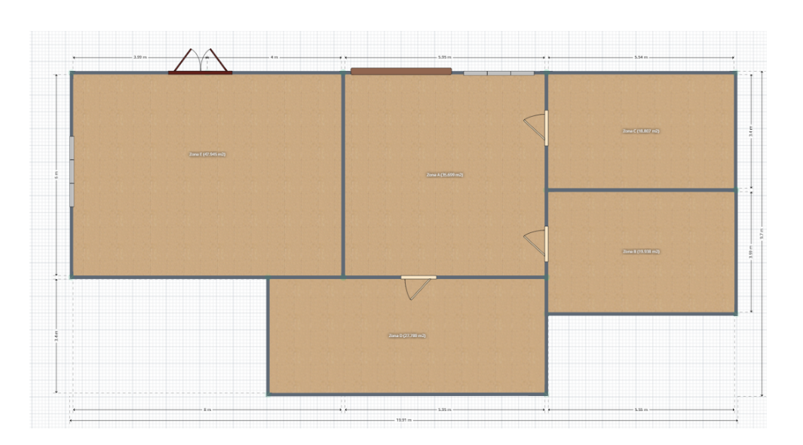
13
12
11
14
30
15
26
25
10
1
24
 |  |  | Nota: Em cima das portas existe parede
Paredes exteriores |  | 1 a 15 |  | Por baixo e por cima das janelas existe parede
29
Zona C
9
Paredes interiores |  | 16 a 24 e 31
32
Zona E
16
Zona A
23
22
Portas | 26 a 29
31
21
Janela | 30 e 32
2
28
Zona B
8

3
17
18
27
19
20
4
7
Zona D
6

5

